상품제안서
던롭 SF 투어스페셜 6구 (2p) 던롭 골프공 6구 | 상품코드: F26179

 |  |  |  |  |  |  | 02-412-0044 | www.easy1.co.kr
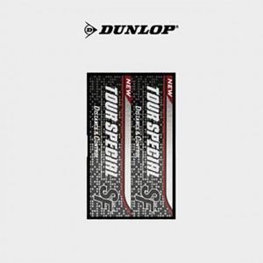

【상세/제작정보】

【인쇄/포장옵션】 | 전사 / 포장지포장

【공급단가】 | 수량 | 50~ | 100~ | 500~ | 1,000~ | 2,000~
*VAT별도 | 단가 | 8,620원 | 8,480원 | 8,280원 | 8,070원 | 7,930원

【상품 URL】 | https://dev.easy1.co.kr:443/src/goods_detail.php?gdno=26179

